Portada
 | REPUBLICA DOMINICANA
 | DIRECCION NACIONAL DE CONTROL DE DROGAS
 | -D.N.C.D.-

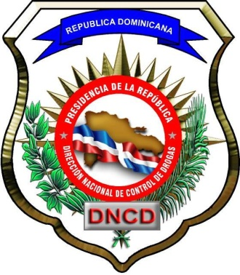

 | INFORME ESTADISTICO DEL AÑO 2017

 |  |  |  | 09/01/2018

 | INDICE
 |  | PRESENTACION |  | 1

 |  | INDICE |  | 2

 | 1.0 | DROGAS, ARRESTADOS, DEPORTADOS Y EXTRADITADOS |  | 3
 |  | 1.1 | Drogas decomisadas | 3
 |  | 1.2 | Fármacos decomisados | 3
 |  | 1.3 | Arrestados | 3
 |  | 1.4 | Deportados y extraditados | 4

 | 2.0 | BIENES INCAUTADOS |  | 5
 |  | 2.1 | Dineros incautados | 5
 |  | 2.2 | Vehículos incautados | 5
 |  | 2.3 | Armas incautadas | 5

 | 3.0 | DETALLES DE DECOMISOS Y ARRESTOS |  | 6
 |  | 3.1 | Drogas decomisadas en las provincias | 6
 |  | 3.2 | Medios de decomisos de drogas | 6
 |  | 3.3 | Mapa de provincias con mayores decomisos de cocaína | 7
 |  | 3.4 | Mapa de provincias con mayores decomisos de crack | 7
 |  | 3.5 | Mapa de provincias con mayores decomisos de heroína | 8
 |  | 3.6 | Mapa de provincias con mayores decomisos de mariguana | 8
 |  | 3.7 | Arrestados en las provincias | 9
 |  | 3.8 | Mapa de provincias con mayores arrestados | 10
 |  | 3.9 | Nacionalidades de arrestados | 11
 |  | 3.10 | Extranjeros deportados de la República Dominicana | 11
 |  | 3.11 | Casos mayores principales de decomisos de drogas | 12
 |  | 3.12 | Gráfico del total de drogas decomisadas en casos mayores principales | 15

 | 4.0 | GRAFICOS |  | 16
 |  | 4.1 | Gráfico-1: cocaína decomisada | 16
 |  | 4.2 | Gráfico-2: crack decomisado | 16
 |  | 4.3 | Gráfico-3: heroína decomisada | 16
 |  | 4.4 | Gráfico-4: mariguana descomisada | 17
 |  | 4.5 | Gráfico-5: mariguana plantas descomisadas | 17
 |  | 4.6 | Gráfico-6: hachís decomisado | 17
 |  | 4.7 | Gráfico-7: éxtasis decomisado | 18
 |  | 4.8 | Gráfico-8: sustancias no controladas decomisadas (en kilos) | 18
 |  | 4.9 | Gráfico-9: sustancias no controladas decomisadas (en udes.) | 18
 |  | 4.10 | Gráfico-10: arrestados | 19
 |  | 4.11 | Gráfico-11: dominicanos deportados desde los Estados Unidos | 19
 |  | 4.12 | Gráfico-12: extranjeros deportados de la República Dominicana | 19
 |  | 4.13 | Gráfico-13: dominicanos extraditados a los Estados Unidos | 20

Estadística del 2017 |  |  |  |  | Pág. 2

Mapa-droga1
3.3 Provincias con mayores decomisos de cocaína.

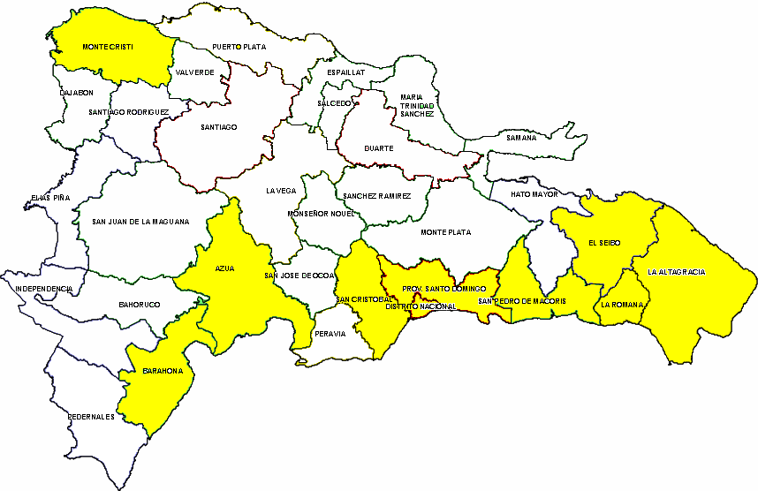

Cantidades decomisadas
(Kilos)

6- Azua
7- La Romana
8- San Pedro de Macorís
9- Distrito Nacional
10- Monte Cristi
1- Santo Domingo
2- San Cristóba
3- La Altagracia
4- Barahona
5- El Seibo
5,122.7
1,781.7
1,623.6
1,278.2
1,105.6
1,097.5
949.7
908.2
666.4
511.5

3.4 Provincias con mayores decomisos de crack.

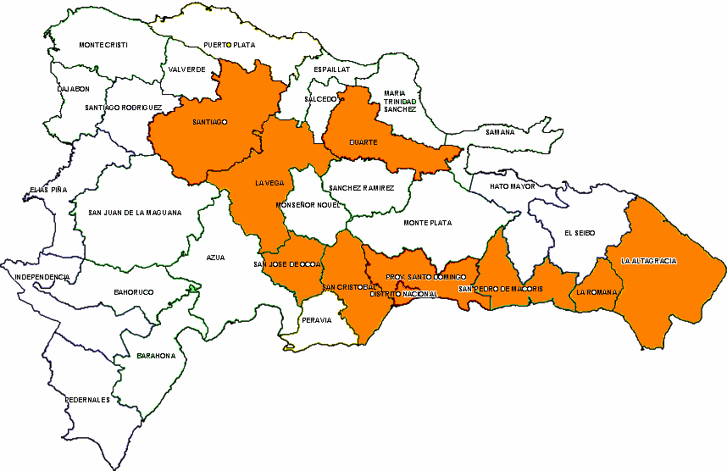

Cantidades decomisadas
(Gramos)

6- San Cristóbal
7- La Vega
8- Duarte
9- La Romana
10- San José de Ocoa
1- La Altagracia
2- Santo Domingo
3- Distrito Nacional
4- Santiago
5- San Pedro de Macorís
2,016.1
2,012.0
1,889.5
1,262.2
884.6
746.3
634.9
627.7
592.4
351.1

Estadística del 2017 | Pág. 7

Mapa-droga2
3.5 Provincias con mayores decomisos de heroína.

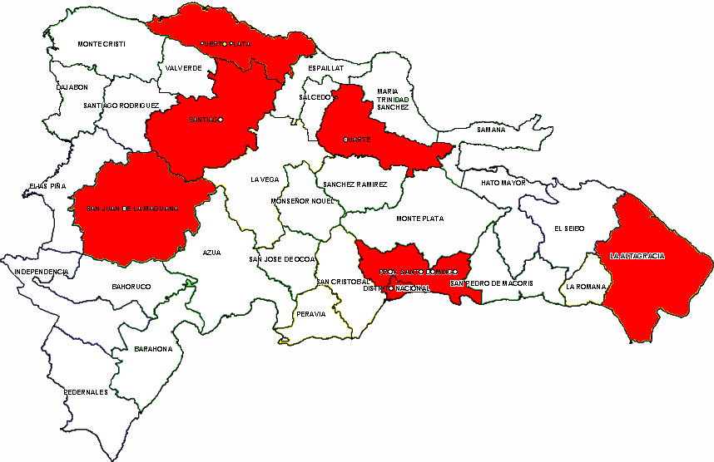

Cantidades decomisadas
(Gramos)

1- Santo Domingo
2- Distrito Nacional
3- La Altagracia
4- Santiago
20,365.7
3,274.2
2,731.7
1,487.9
5- Duarte
6- Puerto Plata
7- San Juan
478.1
137.0
0.7

3.6 Provincias con mayores decomisos de mariguana.

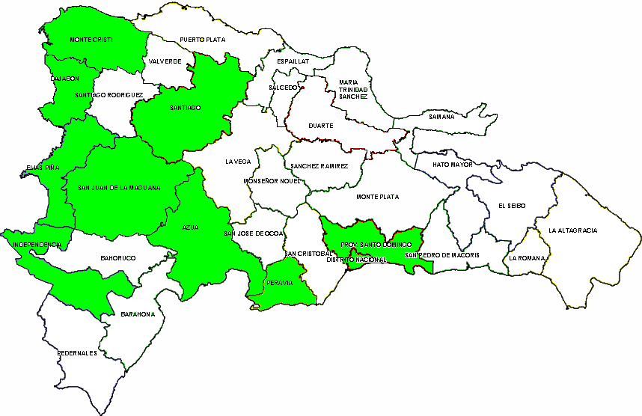

Cantidades decomisadas
(Kilos)

6- Monte Cristi
7- Santiago
8- Distrito Nacional
9- San Juan
10- Peravia
228.2
225.6
203.4
202.8
202.3
1- Santo Domingo
2- Independencia
3- Azua
4- Dajabón
5- Elías Piña
1,052.5
733.7
604.1
366.1
308.7

Estadística del 2017 | Pág. 8

Mapa-arresto
3.8 Provincias con mayores cantidades de arrestados.

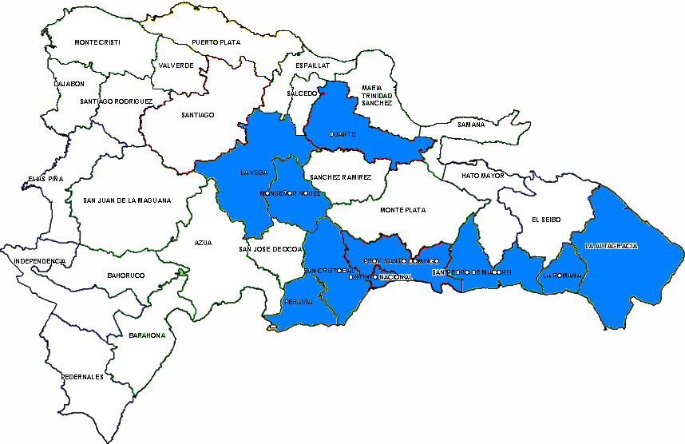

Cantidades de arrestados

1- Santo Domingo
2- La Altagracia
3- Distrito Nacional
4- Duarte
5- San Cristóbal
3,294
3,118
2,285
1,545
1,296
6- San P. Macorís
7- Peravia
8- La Romana
9- Monseñor Nouel
10- La Vega
990
977
788
666
542

Estadística del 2017 | Pág. 10

Caso-principal
9%
1%
90%
3.11 Casos mayores principales de decomisos de drogas.

Mes | No. | Fecha | Lugar del decomiso | Droga | Kilos | Arrestados
Enero | 1 | 07/01/2017 | Ave. Gaspar Polanco, Independencia | Mariguana | 166.9 | 0
 | 2 | 13/01/2017 | Muelle de Haina, San Cristóbal | Mariguana | 18.3 | 0
 | 3 | 13/01/2017 | Los Jobos, San Juan | Mariguana | 23.0 | 2
 | 4 | 14/01/2017 | Aeropuerto Internacional de Las Américas JFPG | Cocaína | 4.1 | 1
 | 5 | 16/01/2017 | Ave. 27 de Febrero (Pintura), Santo Domingo | Mariguana | 22.9 | 1
 | 6 | 16/01/2017 | Carr. Las Matas de Farfan-San Juan, San Juan | Mariguana | 21.5 | 2
 | 7 | 19/01/2017 | Cienfuegos, Santiago | Mariguana | 3.6 | 1
 | 8 | 19/01/2017 | Camino al Club Nautico de Monte Cristi | Cocaína | 426.4 | 8
 | 9 | 23/01/2017 | Dajabón | Mariguana | 4.5 | 0
 | 10 | 25/01/2017 | Aeropuerto Internacional de Punta Cana, Higuey | Cocaína | 17.4 | 0
 | 11 | 26/01/2017 | Cañongo, Dajabón | Mariguana | 9.0 | 1
 | 12 | 27/01/2017 | Villas Agrícolas, Distrito Nacional | Mariguana | 38.9 | 2
 | 13 | 27/01/2017 | Villas Agrícolas, Distrito Nacional | Mariguana | 21.7 | 2
 | 14 | 30/01/2017 | Palmera Hermosa, Distrito Nacional | Mariguana | 10.3 | 2
 | 15 | 31/01/2017 | Playa Los Monos, San Cristóbal | Cocaína | 1,481.4 | 5
Febrero | 16 | 01/02/2017 | Distrito Nacional | Cocaína | 15.5 | -
 | 17 | 03/02/2017 | Aeropuerto Internacional de Las Américas JFPG | Cocaína | 4.3 | 0
 | 18 | 04/02/2017 | Punta Caña, San Juan | Mariguana | 3.9 | 1
 | 19 | 06/02/2017 | Autopista Duarte Km. 13, Santo Domingo | Cocaína | 211.3 | 0
 | 20 | 08/02/2017 | Hatillo Palma Adentro, Monte Cristi | Mariguana | 88.7 | 1
 | 21 | 10/02/2017 | Los Quemados, Valverde | Mariguana | 45.6 | 4
 | 22 | 12/02/2017 | San Martín de Porres, Duarte | Mariguana | 4.4 | 2
 | 23 | 14/02/2017 | Aeropuerto Internacional de Punta Cana, Higuey | Cocaína | 19.8 | 1
 | 24 | 16/02/2017 | Los Tres Tanques, La Vega | Mariguana | 4.6 | 1
92%
92%
 | 25 | 16/02/2017 | Autopista Duarte Km. 10 1/2, Santo Domingo | Cocaína | 10.3 | 0
 | 26 | 17/02/2017 | Dajabón | Mariguana | 32.2 | 1
 | 27 | 18/02/2017 | Villa Mella, Santo Domingo | Cocaína | 3.1 | 3
 | 28 | 23/02/2017 | Autopista Duarte Km. 14, Santo Domingo | Mariguana | 6.6 | 2
 | 29 | 23/02/2017 | Guayabo, Elías Piña | Mariguana | 52.2 | 0
 | 30 | 27/02/2017 | La Bomba, Dajabón | Mariguana | 17.3 | 0
Marzo | 31 | 03/03/2017 | Chequeo militar frente a la Fortaleza, Elías Piña | Mariguana | 4.6 | 1
 | 32 | 04/03/2017 | Pinal Claro, Dajabón | Mariguana | 9.2 | 1
 | 33 | 04/03/2017 | El Fundo, Peravia | Mariguana | 7.3 | 2
 | 34 | 06/03/2017 | Brisas del Este, Santo Domingo | Mariguana | 61.1 | 5
 | 35 | 10/03/2017 | San Geronimo, Distrito Nacional | Mariguana | 12.7 | 1
 | 36 | 11/03/2017 | Aeropuerto Internacional de Las Américas JFPG | Heroína | 3.7 | 1
 | 37 | 15/03/2017 | San Martín de Porres, La Altagracia | Mariguana | 8.7 | 0
 | 38 | 16/03/2017 | Autopista Las Américas Km. 10, Santo Domingo | Mariguana | 4.8 | 1
92%
92%
 | 39 | 16/03/2017 | Aeropuerto Internacional de Las Américas JFPG | Cocaína | 20.5 | 4
 | 40 | 17/03/2017 | Capotillo, Distrito Nacional | Mariguana | 18.6 | 1
 | 41 | 19/03/2017 | Comendador, Elías Piña | Mariguana | 95.8 | 0
 | 42 | 20/03/2017 | Kilometro 15, Azua | Mariguana | 11.4 | 2
 | 43 | 23/03/2017 | Aeropuerto Internacional de Punta Cana, Higuey | Cocaína | 10.4 | 1
 | 44 | 23/03/2017 | Carretera Sánchez, San Juan | Mariguana | 13.7 | 1
 | 45 | 26/03/2017 | La Colonia, Azua | Mariguana | 32.1 | 0
Abril | 46 | 04/04/2017 | Mata Gorda, Santo Domingo Norte, Santo Domingo | Heroína | 4.5 | 2
 | 47 | 07/04/2017 | Puerto Multimodal Caucedo, Boca Chica, Sto. Domingo | Cocaína | 12.1 | 0
 | 48 | 08/04/2017 | Aeropuerto Internacional de Las Américas JFPG | Heroína | 7.9 | 1
 | 49 | 10/04/2017 | Guancho, Barahona | Cocaína | 226.3 | 0
 | 50 | 10/04/2017 | Autopista Duarte Km. 9, Santo Domingo Oeste, Sto. Dgo. | Mariguana | 11.4 | 2
 | 51 | 14/04/2017 | Villa Hermosa (Los Mulos), La Romana | Cocaína | 46.1 | 1

Estadística del 2017 |  |  |  |  |  |  | Pág. 12

3.11 Casos mayores principales de decomisos de drogas.

Mes | No. | Fecha | Lugar del decomiso | Droga | Kilos | Arrestados
 | 52 | 17/04/2017 | Mirador Sur, Distrito Nacional | Cocaína | 5.1 | 4
 | 53 | 18/04/2017 | El Millón, Distrito Nacional | Cocaína | 72.3 | 4
 | 54 | 19/04/2017 | Chequeo Militar Entrada de Punta Caña, San Juan | Mariguana | 5.8 | 1
 | 55 | 20/04/2017 | Ave. Luperón, Los Restauradores, Distrito Nacional | Cocaína | 401.4 | 0
 | 56 | 24/04/2017 | Puesto de chequeo militar, Dajabón | Mariguana | 36.8 | 0
 | 57 | 26/04/2017 | Comendador, Elías Piña | Mariguana | 4.8 | 1
 | 58 | 29/04/2017 | Carretera Elías Piña-Las Matas de Farfán, San Juan | Mariguana | 4.6 | 1
 | 59 | 30/04/2017 | Puesto de chequeo militar de Pedro Corto, Dajabón | Mariguana | 5.4 | 1
 | 60 | 30/04/2017 | Villa Esperanza, Pedro Corto, Dajabón | Mariguana | 8.5 | 1
Mayo | 61 | 02/05/2017 | Los Mina, Santo Domingo Este, Santo Domingo | Mariguana | 14.2 | 1
 | 62 | 03/05/2017 | Pinal Claro, Dajabón | Mariguana | 8.7 | 1
 | 63 | 05/05/2017 | Tramo de carretera El Seibo-Hato Mayor, El Seibo | Cocaína | 995.3 | 3
 | 64 | 05/05/2017 | Tramo de carretera El Seibo-Hato Mayor, El Seibo | Cocaína | 108.9 | 2
 | 65 | 12/05/2017 | Semillas de los Barracones, San Cristóbal | Mariguana | 28.7 | 1
 | 66 | 14/05/2017 | Pedro Corto, San Juan | Mariguana | 10.5 | 0
 | 67 | 14/05/2017 | Tramo de carretera Elías Piña-Las M. de Farfán, San Juan | Mariguana | 19.7 | 2
 | 68 | 17/05/2017 | Jimaní, Independencia | Mariguana | 28.7 | 1
 | 69 | 20/05/2017 | San Ignacio de Sabaneta, Santiago Rodríguez | Mariguana | 43.9 | 1
 | 70 | 20/05/2017 | Cárcel La Victoria, Santo Domingo | Mariguana | 6.6 | 2
 | 71 | 20/05/2017 | Los Mina, Santo Domingo Este, Santo Domingo | Mariguana | 21.1 | 1
 | 72 | 20/05/2017 | Peaje de las Américas, La Caleta, Boca Chica, Sto. Dgo. | Mariguana | 13.7 | 1
 | 73 | 24/05/2017 | Aeropuerto Internacional de Las Américas JFPG | Cocaína | 13.8 | 1
 | 74 | 25/05/2017 | Carretera Sánchez Km. 0, Baní, Peravia | Mariguana | 7.0 | 2
 | 75 | 29/05/2017 | Ensanche Naco, Distrito Nacional | Cocaína | 14.7 | 1
Junio | 76 | 02/06/2017 | Hainamosa, Santo Domingo | Mariguana | 13.1 | 1
 | 77 | 03/06/2017 | Los Mina, Santo Domingo Este, Santo Domingo | Cocaína | 12.3 | 1
 | 78 | 06/06/2017 | Residencial Ureña, Santo Domingo Oeste, Santo Domingo | Cocaína | 601.6 | 1
 | 79 | 09/06/2017 | Winston Churchill, Distrito Nacional | Cocaína | 12.4 | 0
 | 80 | 09/06/2017 | Puesto de Chequeo Policial Carretera Sánchez, Azua | Mariguana | 438.0 | 2
 | 81 | 10/06/2017 | Aeropuerto Internacional de Las Américas JFPG | Cocaína | 7.7 | 1
 | 82 | 10/06/2017 | Tramo de carretera Bánica-Matayaya, Elías Piña | Mariguana | 8.4 | 1
 | 83 | 10/06/2017 | Aeropuerto Internacional de Punta Cana, Higuey | Cocaína | 9.6 | 0
 | 84 | 13/06/2017 | Valverde Mao | Mariguana | 24.4 | 3
 | 85 | 13/06/2017 | Juan Dolio, San Pedro de Macorís | Cocaína | 885.8 | 1
 | 86 | 16/06/2017 | Puerto Multimodal Caucedo, Boca Chica, Sto. Domingo | Cocaína | 357.9 | 0
 | 87 | 20/06/2017 | Carretera Sánchez, Matayaya, San Juan | Mariguana | 12.1 | 1
 | 88 | 21/06/2017 | Puesto de Chequeo de Guanal, Santiago Rodríguez | Mariguana | 46.6 | 1
 | 89 | 21/06/2017 | Santo Domingo Oeste, Santo Domingo | Mariguana | 11.6 | 4
 | 90 | 28/06/2017 | Carretera Sánchez, Matayaya, San Juan | Mariguana | 9.0 | 2
Julio | 91 | 01/07/2017 | Los Quemados, Valverde | Mariguana | 46.2 | 3
...
Mes | No. | Fecha | Lugar del decomiso | Droga | Kilos | Arrestados
 | 174 | 20/12/2017 | Cabo Rojo, Pedernales | Cocaína | 80.9 | 2
 | 175 | 21/12/2017 | Autopista Las Américas Km. 22, Santo Domingo | Mariguana | 26.9 | 6
 | 176 | 21/12/2017 | Prado Oriental, Santo Domingo | Mariguana | 21.7 | 2
 | 177 | 22/12/2017 | Juanillo, La Altagracia | Cocaína | 515.1 | 2
 | 178 | 26/12/2017 | El Vergel, Distrito Nacional | Mariguana | 18.5 | 3
 | 179 | 29/12/2017 | Area costera de La Romana | Cocaína | 878.2 | 4
 | 180 | 31/12/2017 | Puerto de San Souci, Santo Domingo | Cocaína | 1,570.4 | 12

1%
1%
 |  |  | Total de drogas
 |  |  | Droga | Casos | Kilos
 |  |  | Cocaína | 63 | 14,880.6
 |  |  | Mariguana | 114 | 3,835.7
 |  |  | Heroína | 3 | 16.1
 |  |  | Total | 180 | 18,732.4

3.12 Gráfico del total de drogas decomisadas en casos mayores principales.

En Kilos

Estadística del 2017 |  |  |  |  |  |  | Pág. 15

Grafico
4.0 GRAFICOS

 | 4.1 Gráfico-1: cocaina decomisada.
 | Cocaína
Enero | 1,969.7
Febrero | 315.2
Marzo | 78.4
Abril | 809.0
Mayo | 1,198.7
Junio | 1,926.1
Julio | 1,857.5
Agosto | 1,200.6
Septiembre | 512.8
Octubre | 497.8
Noviembre | 814.5
Diciembre | 4,542.1

 | 4.2 Gráfico-2: crack decomisado.
 | Crack
Enero | 1,022.9
Febrero | 1,130.0
Marzo | 1,366.4
Abril | 1,245.7
Mayo | 1,424.8
Junio | 686.0
Julio | 851.3
Agosto | 868.4
Septiembre | 976.9
Octubre | 1,344.3
Noviembre | 1,022.8
Diciembre | 1,127.8

 | 4.3 Gráfico-3: heroina decomisada.
 | Heroína
Enero | 2,142.2
Febrero | 2,201.5
Marzo | 3,740.3
Abril | 13,330.3
Mayo | 572.0
Junio | 966.4
Julio | 310.0
Agosto | 646.7
Septiembre | 1,875.7
Octubre | 1,093.4
Noviembre | 1,560.0
Diciembre | 36.8

 | Estadística del 2017 | Pág. 16

 | 4.4 Gráfico-4: mariguana decomisada.
 | Mariguana
Enero | 393.9
Febrero | 298.4
Marzo | 360.5
Abril | 178.2
Mayo | 276.7
Junio | 678.5
Julio | 517.3
Agosto | 264.4
Septiembre | 555.7
Octubre | 516.0
Noviembre | 704.6
Diciembre | 277.6

 | 4.5 Gráfico-5: mariguana plantas decomisadas.
 | Mariguana plantas
Enero | 13
Febrero | 18
Marzo | 1
Abril | 8
Mayo | 26
Junio | 35
Julio | 71
Agosto | 163
Septiembre | 258
Octubre | 0
Noviembre | 12
Diciembre | 28

 | 4.6 Gráfico-6: hachís decomisado.
 | Hachís
Enero | 0.0
Febrero | 1.5
Marzo | 34.6
Abril | 258.7
Mayo | 0.0
Junio | 6.6
Julio | 0.0
Agosto | 0.0
Septiembre | 0.0
Octubre | 0.0
Noviembre | 0.0
Diciembre | 0.0

 | Estadística del 2017 | Pág. 17

 | 4.7 Gráfico-7: éxtasis decomisados.
 | Extasis
Enero | 14
Febrero | 0
Marzo | 0
Abril | 809
Mayo | 1
Junio | 11
Julio | 0
Agosto | 0
Septiembre | 23
Octubre | 228
Noviembre | 5
Diciembre | 1,421

 | 4.8 Gráfico-8: sustancias no controladas decomisadas (en kilos).
 | controladas
Enero | 77.2
Febrero | 48.7
Marzo | 56.7
Abril | 75.2
Mayo | 142.5
Junio | 17.0
Julio | 25.3
Agosto | 219.7
Septiembre | 12.5
Octubre | 15.8
Noviembre | 25.7
Diciembre | 15.1

 | 4.9 Gráfico-9: sustancias no controladas decomisadas (en udes.).
Enero | 10,853
Febrero | 9,523
Marzo | 0
Abril | 2,234
Mayo | 2,774
Junio | 18
Julio | 563
Agosto | 1,090
Septiembre | 736
Octubre | 1,130
Noviembre | 75
Diciembre | 772

 | Estadística del 2017 | Pág. 18

 | 4.10 Gráfico-10: arrestados.
 | Total
Enero | 1,881
Febrero | 1,643
Marzo | 2,082
Abril | 1,663
Mayo | 1,900
Junio | 1,755
Julio | 1,714
Agosto | 1,610
Septiembre | 1,494
Octubre | 1,668
Noviembre | 1,477
Diciembre | 1,131

 | 4.11 Gráfico-11: dominicanos deportados desde los Estados Unidos.
 | Dominicanos deportados
Enero | 60
Febrero | 73
Marzo | 68
Abril | 72
Mayo | 69
Junio | 87
Julio | 62
Agosto | 60
Septiembre | 33
Octubre | 60
Noviembre | 79
Diciembre | 54

 | 4.12 Gráfico-12: extranjeros deportados de la República Dominicana.
 | Extranjeros deportados
Enero | 1
Febrero | 1
Marzo | 3
Abril | 4
Mayo | 2
Junio | 5
Julio | 1
Agosto | 0
Septiembre | 3
Octubre | 0
Noviembre | 0
Diciembre | 1

 | Estadística del 2017 | Pág. 19

 | 4.13 Gráfico-13: dominicanos extraditados a los Estados Unidos.

 | Dominicanos extraditados
Enero | 0
Febrero | 1
Marzo | 7
Abril | 0
Mayo | 2
Junio | 1
Julio | 0
Agosto | 0
Septiembre | 0
Octubre | 1
Noviembre | 2
Diciembre | 0
...

